信用交易
融资融券市场交易数据统计(2023-06-02)

标的证券 | 融资融券余额（亿元） | 融资余额（亿元） | 融券余额（亿元） | 融资买入额（亿元） | 融资融券规模变化（亿元） | 融资余额增幅(‰) | 融券余额增幅(%)
统计数据 | 16,083.77 | 15,145.02 | 936.75 | 653.78 | -56.61 | -3.24 | -0.78
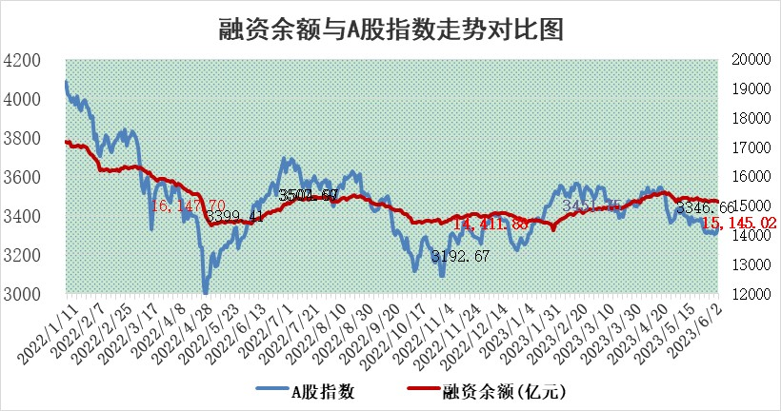

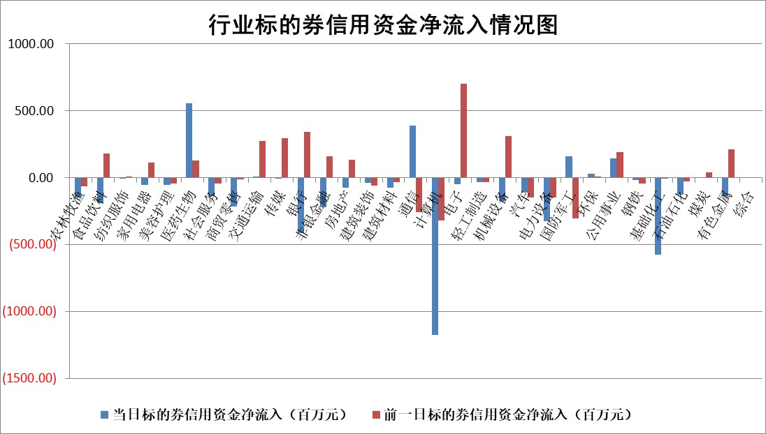

标的基金代码 | 标的基金简称 | 融资余额/市值(%) | 融资余额增幅(%) | 融资买入额/成交金额(%) | （融资余额净增额-融券余额净增额）/市值(‱) | 融券余额降幅(%) | ABS[（融资余额净增额-融券余额净增额）/市值净增额-1](%)
159902 | 华夏中小板ETF | 0.00 | 0.00 | 0.00 | 0.00 | 0.00 | 100.00
159915 | 易方达创业板ETF | 1.96 | -8.33 | 6517.49 | -17.16 | 5.81 | 113.83
159919 | 嘉实沪深300ETF | 4.66 | -0.73 | 0.67 | -5.17 | -38.50 | 103.51
159920 | 华夏恒生ETF | 65.73 | 0.10 | 6.25 | 6.56 | -3.51 | 98.06
159922 | 嘉实中证500ETF | 0.77 | -24.56 | 307.90 | -29.98 | -0.93 | 134.20
159925 | 南方沪深300ETF | 0.03 | 0.00 | 0.00 | 0.00 | 0.00 | 100.00
159928 | 消费ETF | 0.93 | -1.92 | 2.66 | -2.01 | -1.74 | 101.17
159934 | 易方达黄金ETF | 376.35 | -0.06 | 17.01 | -22.77 | 0.00 | 189.58
159939 | 全指信息技术ETF | 0.57 | -3.01 | 15.79 | -1.86 | -0.39 | 105.62
159940 | 全指金融地产ETF | 0.13 | 0.54 | 0.01 | 0.07 | 0.00 | 99.96
159995 | 半导体芯片ETF | 2.16 | -1.02 | 172.54 | -2.20 | 0.07 | 87.92
159997 | 天弘中证电子ETF | 1.56 | 0.10 | 1.06 | 0.18 | 0.10 | 101.76
159998 | 天弘中证计算机主题ETF | 0.49 | -4.93 | 0.13 | -2.59 | -0.20 | 113.19
510050 | 华夏上证50ETF | 9.91 | -1.44 | 97.19 | -19.10 | -41.92 | 109.40
510180 | 华安上证180ETF | 0.53 | 0.48 | 2.53 | 0.35 | 10.16 | 99.73
510880 | 华泰柏瑞红利ETF | 0.28 | -12.11 | 0.41 | -3.76 | 2.09 | 103.89
510900 | 易方达恒生H股ETF | 97.41 | -1.57 | 6.76 | -155.48 | 0.00 | 144.80
511010 | 5年期国债ETF | 0.00 | 0.00 | 0.00 | 0.00 | 0.00 | 100.00
511380 | 可转债及可交换债券ETF | 7.28 | -1.14 | 4.07 | -8.36 | 0.00 | 108.56
512000 | 全指证券ETF | 6.83 | 0.72 | 18.67 | 4.25 | -1.73 | 96.41
512010 | 沪深300医药卫生ETF | 3.79 | -0.41 | 63.17 | -1.20 | 2.30 | 101.35
512070 | 沪深300非银ETF | 1.93 | 7.10 | 163.89 | 12.85 | 0.77 | 93.58
512400 | 南方中证申万有色金属ETF | 1.34 | 0.10 | 0.58 | -4.24 | -13.87 | 100.97
512580 | 广发中证环保产业ETF | 0.96 | -2.98 | 0.03 | -3.50 | -1.24 | 103.24
512660 | 国泰中证军工ETF | 2.56 | 3.47 | 19.88 | 8.40 | -0.38 | 93.85
512800 | 华宝中证银行ETF | 14.48 | -0.30 | 2.73 | -5.20 | -4.27 | 102.46
512980 | 广发中证传媒ETF | 0.78 | -9.66 | 277.56 | -7.87 | 2.30 | 111.29
515030 | 华夏中证新能源汽车ETF | 2.14 | 1.45 | 35.79 | 1.98 | -2.47 | 99.33
515050 | 华夏中证5G通信主题ETF | 1.01 | -0.15 | 6.09 | 0.41 | 3.77 | 93.55
515070 | 华夏中证人工智能ETF | 2.14 | 6.35 | 19.97 | 12.87 | 0.43 | 270.25
标的股票比较指标 |  | 融资余额/流通A股市值(%) | 融资余额增幅(%) | 融资买入额/成交金额(%) | （融资余额净增额-融券余额净增额）/流通A股市值(‱) | 融券余额降幅(%) | ABS[（融资余额净增额-融券余额净增额）/流通A股市值净增额-1](%)
前十名标的个股 |  | 仁东控股 | 星环科技 | 超卓航科 | 亨迪药业 | 智立方 | 博俊科技
 |  | 永信至诚 | 恒信东方 | 酒钢宏兴 | 一博科技 | 迦南智能 | 光库科技
 |  | 全柴动力 | 路维光电 | 辽港股份 | 中伟股份 | 高澜股份 | 海天瑞声
 |  | 莱茵生物 | 黑芝麻 | 金岭矿业 | 东方锆业 | 中远海科 | 九号公司
 |  | 大立科技 | 东方锆业 | 浙江东日 | 路维光电 | 华昌达 | 捷成股份
 |  | 万得凯 | 冠中生态 | 凌钢股份 | 恒信东方 | 仲景食品 | 东微半导
 |  | 晨鸣纸业 | 兴瑞科技 | 兴瑞科技 | 君实生物 | 东方创业 | 博瑞传播
 |  | 海兰信 | 创维数字 | 江苏舜天 | 江波龙 | 金达莱 | 景业智能
 |  | 亚通股份 | 游族网络 | 民生银行 | 百胜智能 | 凯龙股份 | 我武生物
 |  | 司尔特 | 盐津铺子 | 晶科科技 | 冠中生态 | 梅雁吉祥 | 蓝色光标
后十名标的个股 |  | 哈工智能 | 东田微 | 思瑞浦 | 东田微 | 广安爱众 | 维海德
 |  | 正邦科技 | 嘉益股份 | 荣盛发展 | 思特威 | 红旗连锁 | 三旺通信
 |  | 美好置业 | 捷昌驱动 | 天沃科技 | 博瑞传播 | 思特威 | 北摩高科
 |  | 宋都股份 | 博俊科技 | 哈工智能 | 省广集团 | 沪农商行 | 迦南智能
 |  | 中天金融 | 海油发展 | 正邦科技 | 博俊科技 | 首航高科 | 中核科技
 |  | 华铁股份 | 毕得医药 | 美好置业 | 元琛科技 | 南凌科技 | 国缆检测
 |  | 阳光城 | 博瑞传播 | 宋都股份 | 智立方 | 浦东建设 | 中信海直 | ;
 |  | 紫鑫药业 | 经纬恒润 | 中天金融 | 新国都 | 城建发展 | 精研科技
 |  | 中国中期 | 乐鑫科技 | 华铁股份 | 零点有数 | 福星股份 | 亨迪药业
 |  | 庞大集团 | 显盈科技 | 阳光城 | 汉仪股份 | 恒信东方 | 万达电影
说明：1.以上普通交易数据和信用交易数据皆以交易日收盘后数据为基准；2.上述标的证券总数据只计算标的证券市场总数据，不包括从标的证券中调出去标的证券数据，所以与交易所公布的总值略有不同； 3.上述行业采用申万一级行业分类；4.以上标的基金和标的个股中比较的6个指标值中：前5个（从左至右）为正向指标，值越大排名越靠前；第6个为逆向指标，值越小，排名越靠前；5.第6个指标中ABS[]表示求绝对值，其主要用于考量信用资金相对净流入对股价相对净变化的贡献程度；6.数据来源：wind，交易所。

 | 证券代码 | 新增融资余额 | 融资买入额 | 融资买入增幅前10
远大智能 | 002689 | 28175353 | 42268582 | 199%
亚太股份 | 002284 | 21555247 | 34242865 | 82%
赛诺医疗 | 688108 | 72122899 | 101076547 | 78%
湖南发展 | 000722 | 66023557 | 137112987 | 75%
柘中股份 | 002346 | 14584119 | 36845980 | 58%
国城矿业 | 000688 | 24683149 | 48240585 | 54%
兆新股份 | 002256 | 1985058 | 4066269 | 52%
凯美特气 | 002549 | 33806472 | 61340055 | 52%
华昌达 | 300278 | 13474542 | 19303225 | 48%
新华联 | 000620 | 27311937 | 39201759 | 43%

 | 证券代码 | 新增融资余额 | 融资买入额 | 融资买入增幅前10
兔宝宝 | 002043 | 73310337 | 89923983 | 334%
捷昌驱动 | 603583 | 26026415 | 31686727 | 262%
湘财股份 | 600095 | 94196837 | 132280449 | 252%
中谷物流 | 603565 | 49103883 | 60098371 | 234%
中青宝 | 300052 | 24215352 | 31377809 | 98%
顾家家居 | 603816 | 138518545 | 188424210 | 78%
喜临门 | 603008 | 31503289 | 48351944 | 77%
财信发展 | 000838 | 10831830 | 17666790 | 74%
苏州银行 | 002966 | 10578096 | 19143736 | 72%
金诚信 | 603979 | 23858538 | 36098133 | 60%

